2번질문
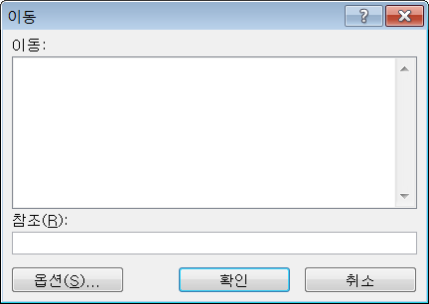
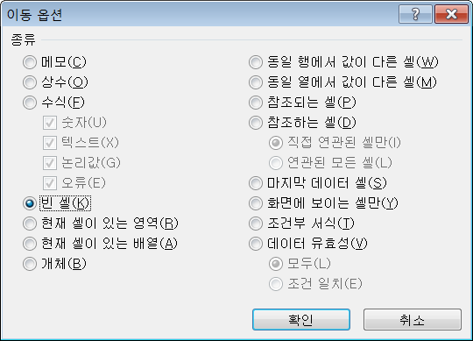
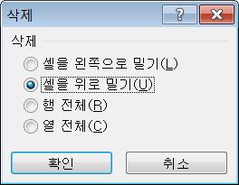
순서 | 다음과 같이 중간중간에 빈 셀이 있을시
1 | 빈셀을 올리거나 내려서
2
3 | 순서 | 이렇게 만드는 방법은 없나요??
 | 1 | 일일이 범위지정해서 올리거나 내리는게 귀찮아서요.
4 | 2
 | 3
 | 4
5 | 5
6 | 6
 | 7
 | 8
7

 | 답변..
8 | B3셀부터 B18셀까지 선택한 다음,
 | Ctrll+G를 누르고 하단에 "옵션"버튼을 누른 다음, "빈셀"을 체크하고 확인을 누릅니다.
 | Ctrll+-(마이너스기호) 를 눌러 삭제 옵션 창에서 위로 밀기를 선택하시면 됩니다.

